Capital de giro
Gráfico de ponto de equilíbrio
 | Vendas brutas | Despesas

Mês | Vendas brutas | Despesas variáveis | Despesas fixas | Resultado | Saldo acumulado | Despesas variáveis + fixas
1 | 3,480.00 | 1,474.56 | 950.00 | 1,055.44 | 1,055.44 | 2,424.56
2 | 4,050.00 | 1,769.53 | 950.00 | 1,330.47 | 2,385.91 | 2,719.53
3 | 4,480.00 | 2,737.20 | 950.00 | 792.80 | 3,178.71 | 3,687.20
4 | 5,104.00 | 3,098.61 | 950.00 | 1,055.39 | 4,234.10 | 4,048.61
5 | 5,184.00 | 3,146.84 | 950.00 | 1,087.16 | 5,321.26 | 4,096.84
6 | 5,800.00 | 3,495.19 | 950.00 | 1,354.81 | 6,676.07 | 4,445.19
7 | 6,480.00 | 6,166.66 | 950.00 | -636.66 | 6,039.41 | 7,116.66
8 | 6,720.00 | 6,396.95 | 950.00 | -626.95 | 5,412.46 | 7,346.95
9 | 7,424.00 | 6,713.09 | 950.00 | -239.09 | 5,173.37 | 7,663.09
10 | 9,280.00 | 5,241.11 | 950.00 | 3,088.89 | 8,262.26 | 6,191.11
11 | 8,640.00 | 5,243.01 | 950.00 | 2,446.99 | 10,709.25 | 6,193.01
12 | 9,280.00 | 5,244.61 | 950.00 | 3,085.39 | 13,794.64 | 6,194.61

Ponto de Equilíbrio |  | Mês X |  |  |  |  | Obs.: o ponto de equilíbrio é atingido quando a curva azul (de vendas brutas) cruza a curva laranja de total de depesas)

Anexos
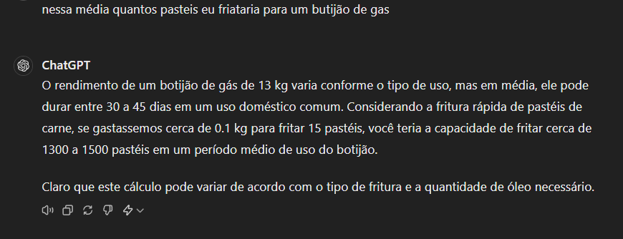
Anexos

